Pergola
ISOTRA a.s.
Bílovecká 2411/1, 746 01 Opava |  |  |  |  |  |  |  |  |  |  |  | TEL.: +420 553 685 101 | FAX: +420 553 685 110 |  |  |  |  |  |  |  |  |  |  | www.isotra.cz
Bon de commande Pergola
Pergola

Commande |  |  |  |  |  |  |  |  |  |  |  | Client
Nr de commande
 |  |  |  |  |  |  |  |  |  |  |  | VAT
Commandé le |  |  |  |  |  |  |  |  |  |  |  | Addresse de facturation

Téléphone
 |  |  |  |  |  |  |  |  |  |  |  | Addresse de livraison
Délai de livraison

Repere | Quantité | Abbréviation 2 de produit | Type de produit | Largeur (mm) | Hauteur = avance (mm) | Dimension H (mm) | Couleur de composants laqués | Couleur de lames | Direction de vue | Place de manoeuvre | Type de manoeuvre | Type de pied | Pied additionnel | Pergolas couplés | Pied 1 | Pied 2 | Pied 3 | Pied 4 | Fixation mur | Lumiere | Senseur de pluie | Senseur de température | Systeme anti - neige
1 | 2 | 3 | 4 | 5 | 6 | 7 | 8 | 9 | 10 | 11 | 12 | 13 | 14 | 15 | 16 | 17 | 18 | 19 | 20 | 21 | 22 | 23 | 24

Notes:

Notes explicatives:
MIRA 4 - 2pcs de pieds sur une coté au minimum |  |  |  |  |  |  |  |  |  |  | PERGOLA MIRA 2 |  |  |  |  |  |  |  |  | PERGOLA MIRA 4
6) notez l´hauteur = avancée en mm, voir feuille "Instructions pergola"
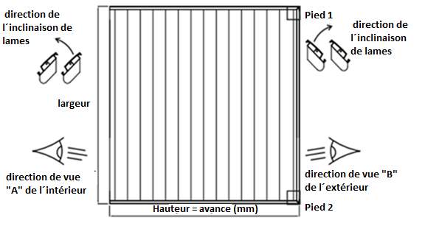
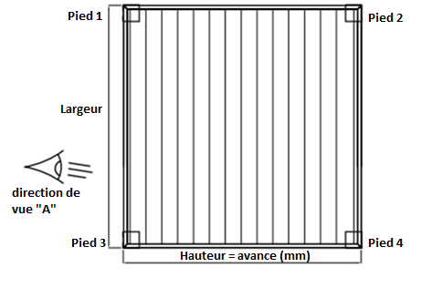
7) notez la dimension H =hauteur sous construction de pergola en mm, voir feuille "Instructions Pergola"
10) notez la direction de vue, voire aide en dessin et feuille "Instructions Pergola"
14) Si vous commandez le pied en plus, il est nécessaire de bien noter son placement ( dans les notes)

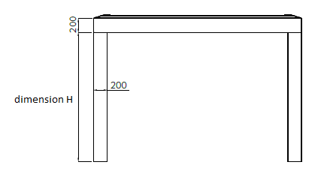

Tout selon les conditions générales d’achat et les réglements de réclamations de la société ISOTRA a. s., accessibles sur: |  |  |  |  |  |  |  |  | http://www.persienneisotra.fr/conditions-generales |  |  |  | http://www.persienneisotra.fr/regles-de-reclamation
Valable de: 22.8.2019

Instructions PERGOLA
Bon de commande Pergola

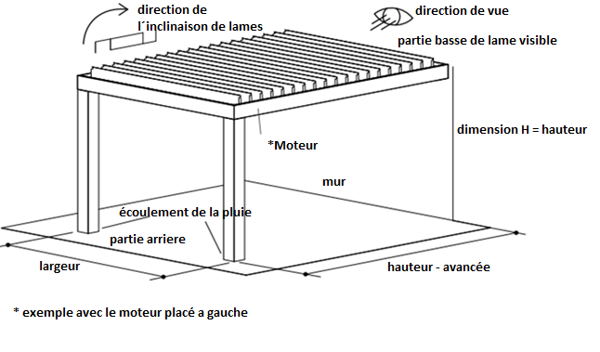
Abbréviaton nr. 2 de produit |  |  | PERGOLA MIRA 2
Abbréviation | nom | note
MIRA2
MIRA4

Type de produit
Abbréviation | nom | note
MIRA 2 | MIRA 2
MIRA 2L | MIRA 2L - Éclairage LED
MIRA 2S | MIRA 2S - Systeme Anti-snow
MIRA 2L/S | MIRA 2L/S - Éclairage LED + Systeme Anti-snow
MIRA 4 | MIRA 4 | 2pcs de pieds au minimum sur une coté
MIRA 4L | MIRA 4L - Éclairage LED | 2pcs de pieds au minimum sur une coté
MIRA 4S | MIRA 4S - Systeme Anti-snow | 2pcs de pieds au minimum sur une coté
MIRA 4L/S | MIRA 4L/S - Éclairage LED + Systeme Anti-snow | 2pcs de pieds au minimum sur une coté

Couleur de composants laqués
Abbréviation | nom | note
7016RAL | RAL gris (anthracit) 7016 | standard
8014RAL | RAL brun ( de seiche ) 8014 | standard
9006RAL | RAL argent 9006 | standard
9003RAL | RAL blanc 9003 | standard
V01RAL | RAL Grigio Metal Chiaro V01 | standard
V05RAL | RAL Grigio Ferro Micaceo V05 | standard
1003RAL | RAL jaune ( signal ) 1003
1013RAL | RAL jaune ( des huitres ) 1013
1014RAL | RAL jaune ( d´ivoire ) 1014
1015RAL | RAL jaune ( ivoire ) 1015
1021RAL | RAL jaune ( colza ) 1021
2001RAL | RAL orange( rouge - orange ) 2001
2003RAL | RAL orange ( de pastel ) 2003
3000RAL | RAL rouge ( feu ) 3000
3005RAL | RAL rouge ( vineux ) 3005
3020RAL | RAL rouge ( transport) 3020
5003RAL | RAL bleu ( saphir ) 5003
5005RAL | RAL bleu ( signal ) 5005
5009RAL | RAL bleu ( azur ) 5009
5011RAL | RAL bleu ( bleu acier ) 5011
5014RAL | RAL bleu 5014 |  | PERGOLA MIRA 4
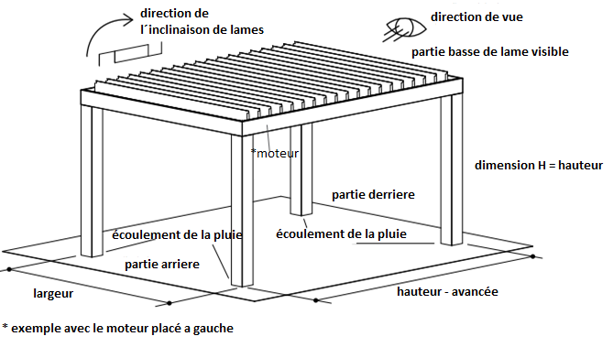
5015RAL | RAL bleu ( ciel ) 5015
6002RAL | RAL vert ( feuille ) 6002
6003RAL | RAL vert ( olive ) 6003
6005RAL | RAL vert ( mousse ) 6005
6010RAL | RAL vert ( gazon ) 6010
6019RAL | RAL vert ( blanc - vert ) 6019
6021RAL | RAL vert ( vert clair ) 6021
7001RAL | RAL gri ( argenté ) 7001
7009RAL | RAL gris ( gazon ) 7009
7011RAL | RAL gris ( acier ) 7011
7015RAL | RAL gris schisteux 7015
7021RAL | RAL gris ( noir - gris) 7021
7024RAL | RAL gris ( graphite ) 7024
7035RAL | RAL gris ( gris clair ) 7035
7044RAL | RAL gris ( de soie ) 7044
8003RAL | RAL brun ( bille d´argile ) 8003
8011RAL | RAL brun ( onoix ) 8011
8012RAL | RAL brun ( rouge-brun ) 8012
8017RAL | RAL brun( chocolat ) 8017
8019RAL | RAL brun ( gris - brun ) 8019
9001RAL | RAL blanc ( creme ) 9001
V02RAL | RAL Bronzo Antico V02
V030RAL | RAL Sabbia V030
V031RAL | RAL Tortora V031

Couleur de lames
Abbréviation | nom | note
7016RAL | RAL gris (anthracit) 7016 | standard
8014RAL | RAL brun ( de seiche ) 8014 | standard
9006RAL | RAL argent 9006 | standard
9003RAL | RAL blanc 9003 | standard
V01RAL | RAL Grigio Metal Chiaro V01 | standard
V05RAL | RAL Grigio Ferro Micaceo V05 | standard
1003RAL | RAL jaune ( signal ) 1003
1013RAL | RAL jaune ( des huitres ) 1013
1014RAL | RAL jaune ( d´ivoire ) 1014
1015RAL | RAL jaune ( ivoire ) 1015
1021RAL | RAL jaune ( colza ) 1021
2001RAL | RAL orange( rouge - orange ) 2001
2003RAL | RAL orange ( de pastel ) 2003
3000RAL | RAL rouge ( feu ) 3000
3005RAL | RAL rouge ( vineux ) 3005
3020RAL | RAL rouge ( transport) 3020
5003RAL | RAL bleu ( saphir ) 5003
5005RAL | RAL bleu ( signal ) 5005
5009RAL | RAL bleu ( azur ) 5009
5011RAL | RAL bleu ( bleu acier ) 5011
5014RAL | RAL bleu 5014
5015RAL | RAL bleu ( ciel ) 5015
6002RAL | RAL vert ( feuille ) 6002
6003RAL | RAL vert ( olive ) 6003
6005RAL | RAL vert ( mousse ) 6005
6010RAL | RAL vert ( gazon ) 6010
6019RAL | RAL vert ( blanc - vert ) 6019
6021RAL | RAL vert ( vert clair ) 6021
7001RAL | RAL gri ( argenté ) 7001
7009RAL | RAL gris ( gazon ) 7009
7011RAL | RAL gris ( acier ) 7011
7015RAL | RAL gris schisteux 7015
7021RAL | RAL gris ( noir - gris) 7021
7024RAL | RAL gris ( graphite ) 7024
7035RAL | RAL gris ( gris clair ) 7035
7044RAL | RAL gris ( de soie ) 7044
8003RAL | RAL brun ( bille d´argile ) 8003
8011RAL | RAL brun ( onoix ) 8011
8012RAL | RAL brun ( rouge-brun ) 8012
8017RAL | RAL brun( chocolat ) 8017
8019RAL | RAL brun ( gris - brun ) 8019
9001RAL | RAL blanc ( creme ) 9001
V02RAL | RAL Bronzo Antico V02
V030RAL | RAL Sabbia V030
V031RAL | RAL Tortora V031

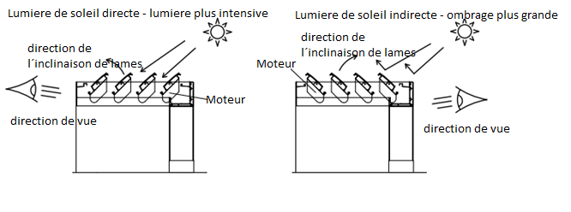
Direction de vue |  |  | PERGOLA MIRA 2
Abbréviation | nom | note
A | Direction de vue "A"
B | Direction de vue "B"

Place de manoeuvre
Abbréviation | nom | note
L | Gauche
P | Droite

Type de manoeuvre
Abbréviation | nom | note
1/7 | Télécommande 1 chaine / 7 fonctions
6/42 | Télécommande 5 chaines / 42 fonctions
0 | SANS

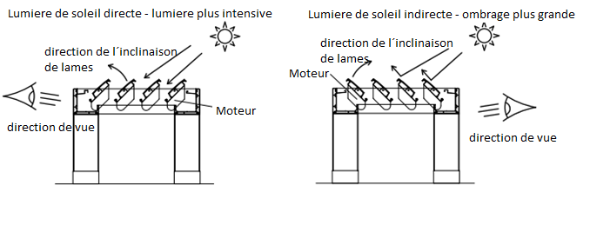
Type de pied |  |  | PERGOLA MIRA 4
Abbréviation | nom | note
130/130 | pied 130/130
200/200 | pied 200/200

Pied additionnel
Abbréviation | nom | note
0 | SANS - livraison sans pied additionnel
130/80 | pied additionnel 130/80 | si commande de pied additionnel, il faut bien noter son placement
130/130 | pied additionnel 130/130 | si commande de pied additionnel, il faut bien noter son placement
200/200 | pied additionnel 200/200 | si commande de pied additionnel, il faut bien noter son placement

Pergolas couplés
Abbréviation | nom | note
0 | sans couplage
VS | couplés a coté
ZS | couplés un derriere l´autre

Pied 1
Abbréviation | nom | note
A | OUI
N | NON

Pied 2
Abbréviation | nom | note
A | OUI
N | NON

Pied 3
Abbréviation | nom | note
A | OUI
N | NON

Pied 4
Abbréviation | nom | note
A | OUI
N | NON

Fixation mur
Abbréviation | nom | note
A | Ano | varianta pro Pergolu MIRA 2
N | Ne | varianta pro Pergolu MIRA 4

Lumiere
Abbréviation | nom | note
A | OUI
N | NON

Senseur de pluie
Abbréviation | nom | note
A | OUI
ANO LED | OUI | variante seulement pour pergolas avec "Éclairage LED" un avec "Éclairage LED + Systeme Anti-snow"
N | NON

Senseur de température
Abbréviation | nom | note
A | OUI
N | NON

Systeme anti - neige
Abbréviation | nom | note
A | OUI
N | NON

Valable de: 22.8.2019

